Indiv GF
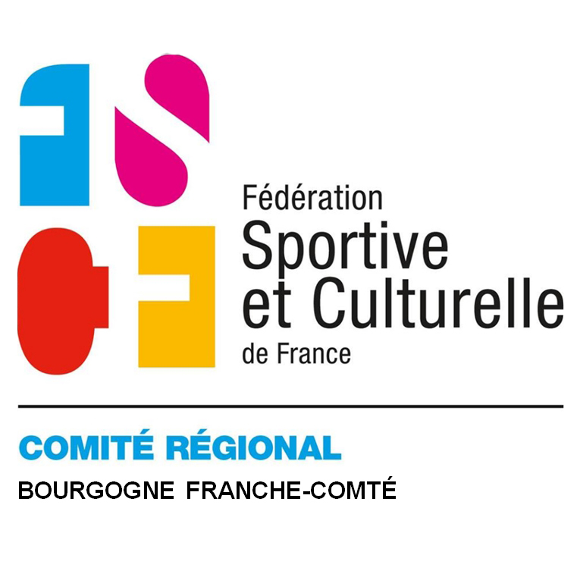
Région Bourgogne - Franche Comté
CHAMPIONNAT INDIVIDUEL CAT 1 / CAT 2 FÉMININ 2024
12 mai 2024 à SELONCOURT
INSCRIPTION JUGES
Inscriptions pour le 20 MARS 2024 dernier délai
cr.competitions.gf@fscf-bfc.fr
Les juges devront être présents dans les salles 30 minutes avant le début de la compétition et jugeront CAT1 ET CAT2
Chaque association devra fournir un juge par tranche de 4 gyms, au minimum 1 juge de niveau JL ou en cours de formation. Il ne peut être proposé qu’un seul secrétaire.
Association Ville :
 | Utiliser les menus déroulants.
 |  |  |  | Ordre préférentiel de jugement
 |  |  |  | Indiquer votre préférence à 2 agrès mini.
CODE ADHÉRENT | NOM | PRÉNOM | NIVEAU * | Barres | Poutre | Sol | Saut | Chrono/secr**
Exemple : 4583651 | XXX | YY | JL | 3 | 2 | 1 | 4 | oui

Tenue obligatoire : tenue été

* Niveau : JF , JL , J6 OU J2
** Maximum 1 juge ligne ou chrono ou secrétaire par association

Jugement à blanc pour ceux ou celles qui ont suivi la formation INITIATION JL le 18.11.2023
Correspondant pour la compétition :
Nom | Prénom | adresse mail |  | Téléphone

